Rechner
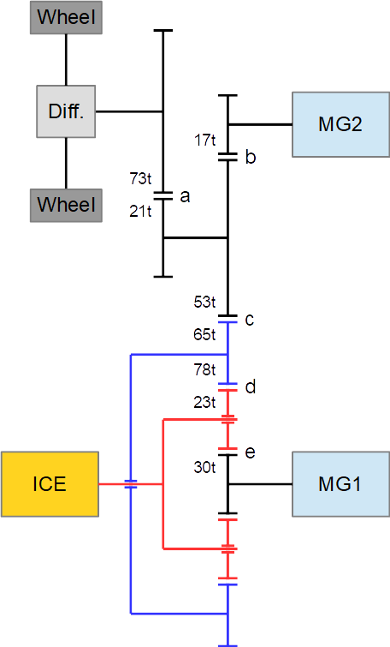
 | Prius 4 (ZVW50) Leistungsrechner
 | blau = Eingabefeld
 |  |  |  | Minimum | Maximum
Drehzahl Verbrennungsmotor | n ICE | 2200 | rpm | 0 | 5200 | Verzahnung |  |  | Reibpaar | Achse
Geschwindigkeit Fahrzeug | v | 130 | km/h |  |  | Sonnenrad | 30 | Zähne | e | MG1
 |  |  |  |  |  | Umlaufrad | 23 | Zähne | d,e | ICE
Drehzahl Elektromotor 2 | n MG2 | 12104 | rpm | -17000 | 17000 | Hohlrad innen | 78 | Zähne | d | Hohlrad
Drehzahl Elektromotor 1 | n MG1 | -311 | rpm | -10000 | 10000 | Hohlrad außen | 65 | Zähne | c | Hohlrad
 |  |  |  |  |  | Zwischenrad groß | 53 | Zähne | b,c | Zwischenräder
Drehzahl Hohlrad | n Hohl | 3166 | rpm |  |  | Zahnrad klein | 17 | Zähne | b | MG2
Drehzahl Zwischenräder | n Zwischen | 3882 | rpm |  |  | Zwischenrad klein | 21 | Zähne | a | Zwischenräder
Drehzahl Räder | n Rad | 1117 | rpm |  |  | Zahnrad groß | 73 | Zähne | a | Radachse

Drehmoment Verbrennungsmotor | M ICE | 100 | Nm | 0 | 142 | i0 Planetengetriebe | -2.6
Drehmoment Elektromotor 1 | M MG1 | -28 | Nm | -40 | 40 | Abrollumfang Reifen | 1.94 | m
Drehmoment Elektromotor 2 | M MG2 | -1 | Nm | -163 | 163
Leistung Akku | P HVB | 0 | kW | -31.92 | 21
Leistung Verbrennungsmotor | P ICE | 23 | kW | 0 | 72
Leistung Elektromotor 1 | P MG1 | 1 | kW | -42 | 42 | rpm*Nm zu kW |  | 0.00010471975512
Leistung Elektromotor 2 | P MG2 | -1 | kW | -53 | 53
Leistung an Rädern | P total | 23 | kW
Leistung an Rädern | P total | 31.3 | PS

 | 2019-11-17 | Dukesim

